Sheet1
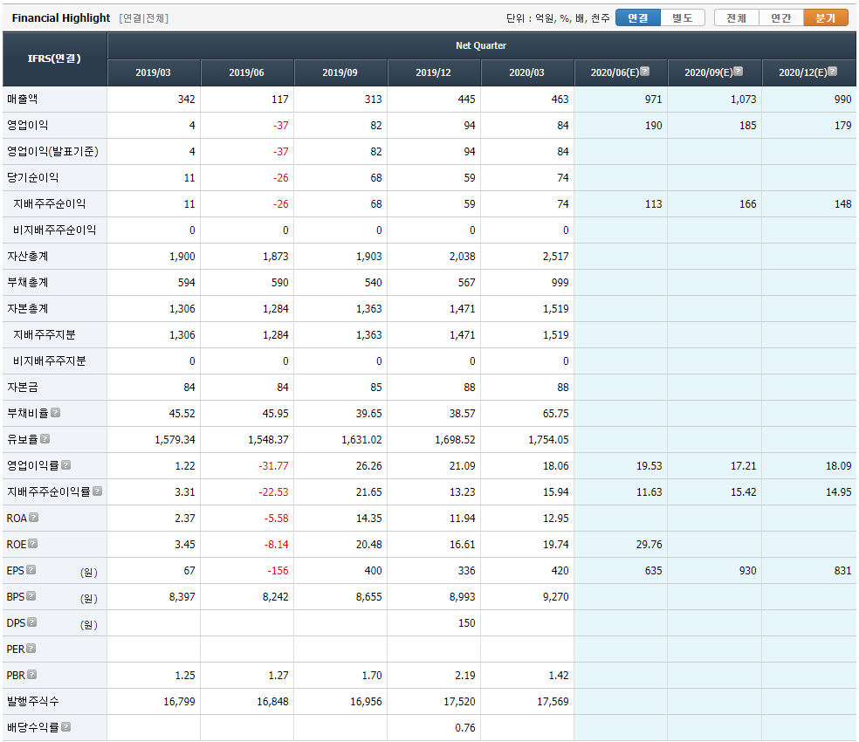
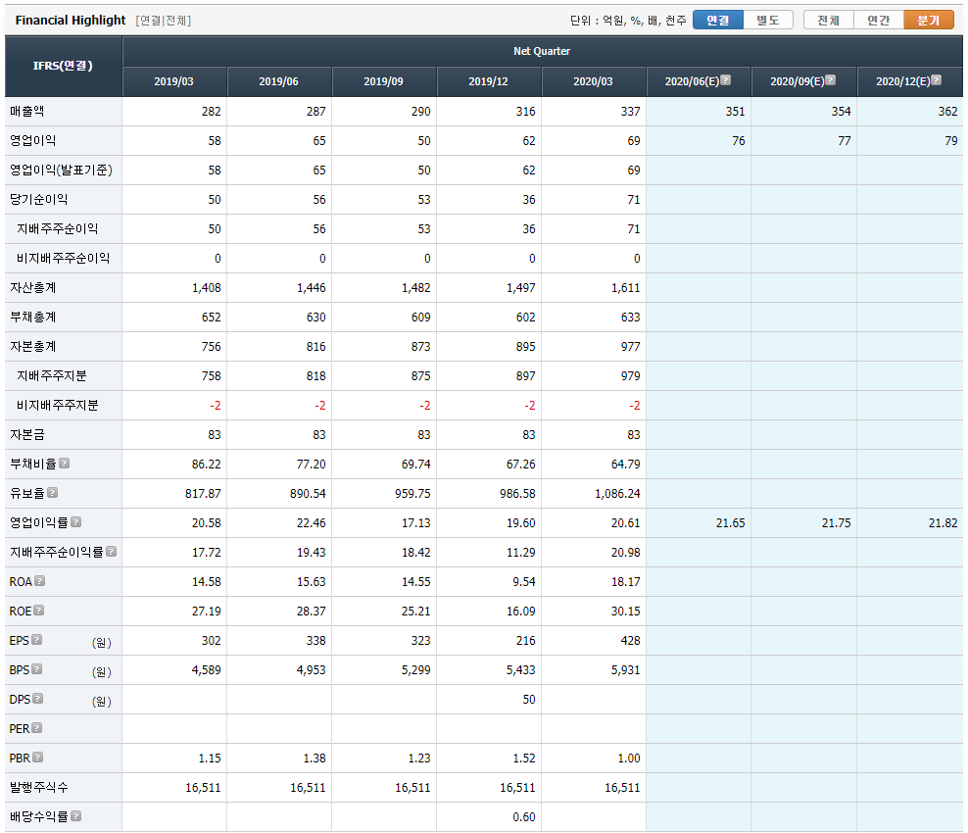
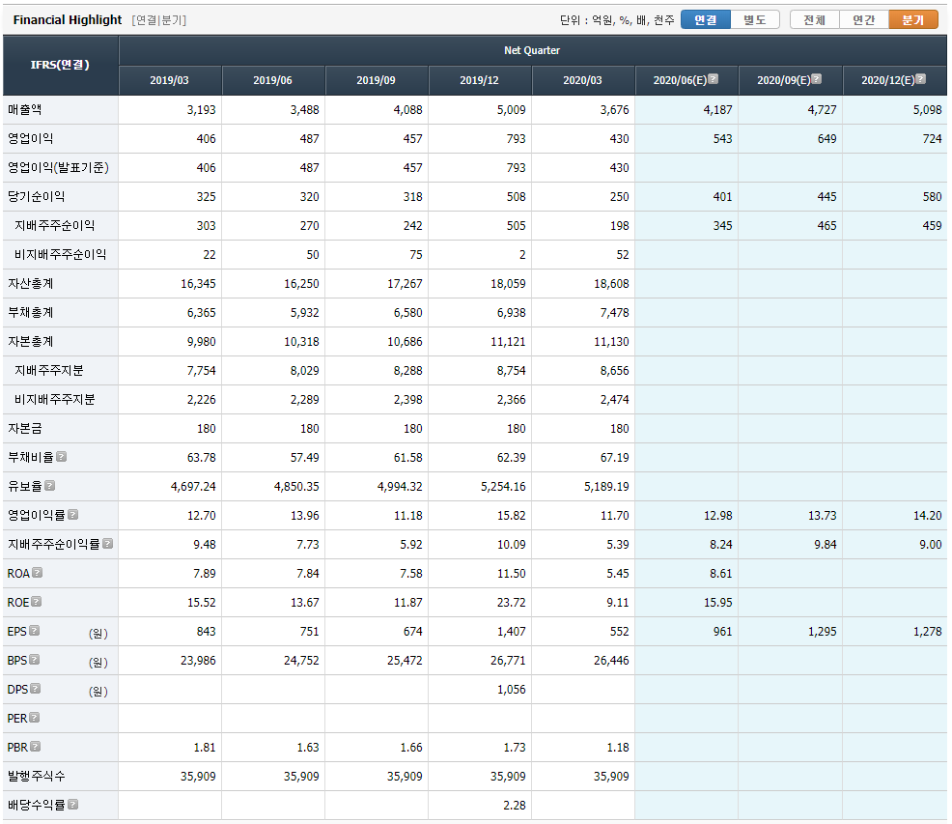
 | Name | Industry | Main_product | 부채비율 | 시가총액(억) | 종가 | 매수 | 매도_1st | 매도_2nd | 매수비율(S-RIM) | 매도비율(S-RIM) | ROE_20 | ROE_19 | ROE_18 | ROE_17 | ROE_ improve | Return_rate (Ave_ROE) |  | 영업이익 (20E) | 그룹 | Est.시가총액(억) | Est / 현재 (%)
28 | 야스 | 특수 목적용 기계 제조업 | OLED 증착기, OLED 증착원 | 6 | 1893 | 14,350 | 17,821 | 22,530 | 39,250 | 1.24 | 2.74 | 26.55 | 11.22 | 29.17 | 20.84 | 0 | 1.94 | 71 | 470 | 10 | 4700 | 148
30 | 케이엠 | 기타 섬유제품 제조업 | 클린룸용Wiper | 6 | 2113 | 20,000 | 18,990 | 26,656 | 53,878 | 0.95 | 2.69 | 47.76 | 8.15 | 6.07 | 6.14 | 0 | 0.38 | 104 | 432 | 10 | 4320 | 104
56 | 아이씨디 | 특수 목적용 기계 제조업 | 건식세정기,LCD,반도체 장비,광정보통신 부품 | 6 | 2733 | 15,300 | 14,262 | 18,387 | 33,034 | 0.93 | 2.16 | 29.42 | 8.01 | 22.47 | 19.84 | 0 | 1.11 | 17 | 637 | 20 | 12740 | 366
68 | GST | 특수 목적용 기계 제조업 | GasScrubber,Chiller | 6 | 1975 | 21,100 | 17,723 | 22,525 | 39,574 | 0.84 | 1.88 | 27.29 | 19.83 | 12.42 | 23.25 | 0 | 1.18 | 118 | 367 | 10 | 3670 | 86
85 | 월덱스 | 전자부품 제조업 | 반도체용링및전극 | 4 | 2229 | 13,100 | 8,891 | 11,503 | 20,782 | 0.68 | 1.59 | 29.99 | 24.22 | 28.23 | 13.94 | 0 | 1.26 | 57 | 302 | 20 | 6040 | 171
92 | 제이앤티씨 | 전자부품 제조업 | 강화유리, 커넥터 | 4 | 8012 | 13,550 | 8,705 | 11,430 | 21,106 | 0.64 | 1.56 | 32.45 | 35.27 | 14.63 | 3.28 | 1 | 1.22 | 122 | 1467 | 10 | 14670 | 83
95 | 에스에프에이 | 특수 목적용 기계 제조업 | 반도체, Display 제조설비 및 공장자동화기기 | 6 | 12676 | 35,450 | 32,456 | 37,270 | 54,366 | 0.92 | 1.53 | 16.34 | 15.9 | 20.22 | 29.26 | 0 | 1.88 | 27 | 2383 | 20 | 47660 | 276
108 | 유니셈 | 특수 목적용 기계 제조업 | 반도체장비(DryGasScrubber) | 6 | 2284 | 7,300 | 5,753 | 6,794 | 10,491 | 0.79 | 1.44 | 18.8 | 18.57 | 22.72 | 29.81 | 0 | 1.65 | 49 | 335 | 20 | 6700 | 193
128 | DB하이텍 | 반도체 제조업 | 반도체 제조 | 4 | 15229 | 34,200 | 21,795 | 27,022 | 45,583 | 0.64 | 1.33 | 24.02 | 17.4 | 17.12 | 27.62 | 0 | 1.06 | 34 | 2588 | 20 | 51760 | 240
191 | 켐트로닉스 | 기타 화학제품 제조업 | Touch IC 및 PBA, TG, EMC | 0 | 2324 | 15,850 | 8,951 | 10,564 | 16,292 | 0.56 | 1.03 | 18.74 | 18.5 | 1.4 | -21.41 | 1 | 0.35 | 194 | 308 | 10 | 3080 | 33

